审计问题清单
2019年4月3日安全值班检查问题报告
序号 | 审计区域 | 提出时间 | 问题描述 | 图片 | 状态判断 | 问题分类 | 细分类型 | 等级 | 整改措施 | 责任区域 | 责任人 | 完成期限 | 审计层级 | 是否重复问题 | 完成状态 | 完成照片
1 | 厂区 | 2019.04.09 | 鲁B6J8P7（涂装车间青岛奥普达公司）车辆驾驶员，在沿主干道行驶时，驾驶车辆使用手机。 |  | 静态隐患类 | 化学品安全 | 使用其他容器盛装化学品 | B | 取消进厂资格 | 涂装车间 | 朱晓春 | 2019.04.10 | 工段级 | 是 | 4/4
2 | 总装车间 | 2019.04.09 | 总装上实员工华雷，穿行通道检查物料状态时不执行3210，并存在斜插道路现象。 | 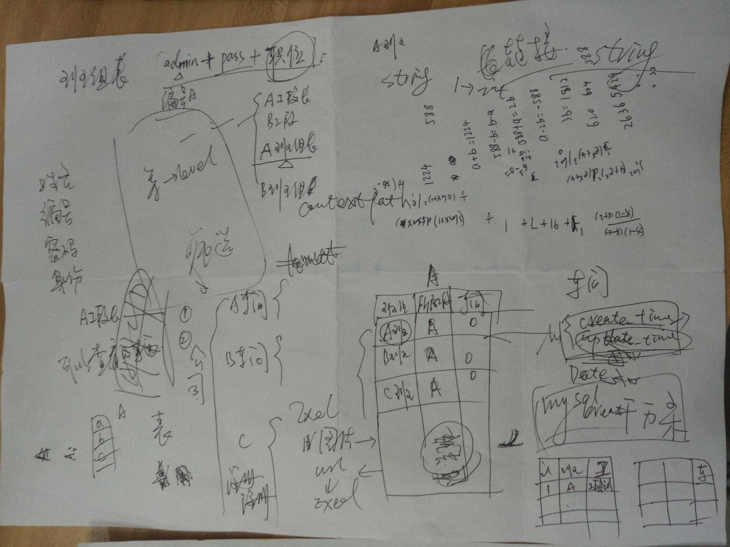 | 不安全行为类 | 消防安全 | 灭火器未点检，周围放杂物 | A | 重新培训员工3210相关知识，员工穿行区域进行规划，增加人行道和3210标识。 | 采购及供应链管理科 | 李琦嵘 | 2019.04.10 |  | 是 | 3/4

